打印机清单
 | 附件一
序号 | 设备名称 | 参 数 | 数量 | 规格 | 单价（含税） | 合计（含税）
1 | 复印机（黑白）套机2523AD | 产品尺寸（mm） 575×540×402mm 连续复印张数（张） 1-999份 变焦比率 可调倍率缩放：25-400%（以1%为单位） 最大功耗 ≤1.5KW 首页复印时间 少于6.4秒（A4） 纸张容量 350页（纸盒：250页；旁路：100页） 硬盘容量 无硬盘【256MB内存】 产品净重（kg） 约25.5KG 纸张重量 纸盒：64-80g/㎡ 旁路：52-216g/㎡ 纸张尺寸 100×148mm—A3（支持自定义纸张） 预热时间 约15秒 复印速度 25页/分钟 | 1 | 台 |  |  | 
2 | 复印机（彩色）套机东芝2000AC | 供纸容量 250×1(纸盒)+100(旁路)，最大2900页 介质重量 60-163g/㎡ 耗材描述 鼓OD-2505，显影剂D2505，墨粉（大）PS-ZT2507C，墨粉（小）PS-ZT2507CS 双面器 标配 自动输稿器 选配 网络功能 支持有线网络打印 接口类型 USB2.0(高速) 最高月印量 67200页 | 1 | 台 |  |  | 
3 | 爱普生WF-7218 | A4墨仓式彩色产商用多功能传一体机涵盖功能: 复印 打印 扫描打印机类型: 彩色喷墨，最大幅面: A4是否支持自动双面打印: 手动套餐类型: 官方标配 套餐一 套餐二 套餐三 套餐四 套餐五生产企业: 佳能能效等级: 一级适用场景: 家庭及居家办公耗材类型: 分体式墨盒 一体式墨盒墨盒数量: 4色墨盒 | 4 | 台 |  |  | 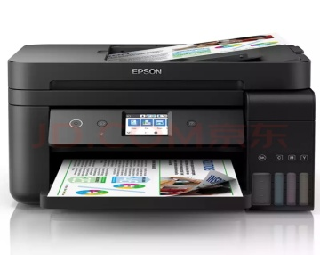
4 | 爱普生打印机L4156 | 打印、复印、扫描产品定位 照片打印机 打印速度 黑白：37ppm 最高分辨率 5760×1440dpi 最大打印幅面 A4 双面打印 手动 网络打印 支持无线网络打印 无线功能 WIFI（IEEE802.11b/g/n） 接口类型 USB2.0 | 6 | 台 |  |  | 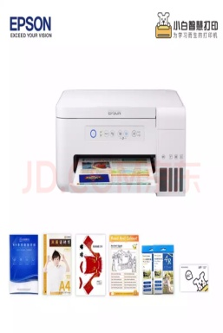
5 | 打印机联想7615 一体机（黑白） | 移动打印 Airprint打印 黑白打印速度 30ppm 打印分辨率 HQ1200，600×600dpi 首页打印时间 ＜8.5秒 打印语言 GDI 打印其它性能 支持支票打印，多合一打印，打印工场，水印打印，多页合并打印，反转打印，小册子打印，页眉页脚打印，海报打印，自定义纸张打印，省墨打印，墨粉浓度调整 复印速度 30cpm 复印分辨率 600×600dpi | 6 | 台 |  |  | 
6 | 扫描仪（松下1037） | A4馈纸式 高速高清双面彩色文档扫描仪（单面30页/分，双面60页/分 | 1 | 台
7 | 碎纸机（3638）碎纸机 | 20L容量/纸张卡片 | 8 | 台
8 | 东芝复印机(2523A) | 东芝2523A A3纸型/打印/复印/扫描 | 1 | 台
9 | 照像机EOS200 | 佳能EOS200 II200迷你单反相机数码相机（EF-S18-55）白色VLOG | 2 | 台 |  |  |      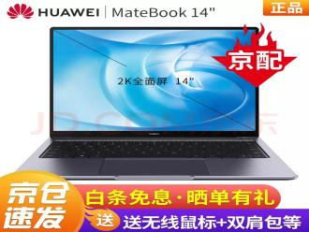 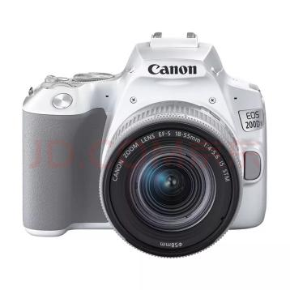
10 | 摄像机WXF1 | 松下WXF1录像机、五轴防抖、光学24倍变焦 | 1 | 台 |  |  | 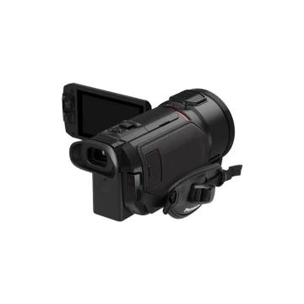
11 | 摄像机配套支架等 | 金属 | 1 | 台
12 | 音箱AED10 | 10寸AEK | 4 | 台
13 | 8路调音台带功放(博责） | 博责8路调音（USB带功放） | 1 | 台
14 | 音箱壁架 | 金属 | 4 | 台
15 | 音箱线 | 200米 | 1 | 台
16 | 专业音箱机柜 | 10寸AEK | 1 | 台
17 | 装订机（宝预） | 热熔一次成书，胶装、切割一体 | 1 | 台
18 | 洗衣机（EG100) | 海尔洗衣机EG100HB129S | 3 | 台 |  |  | 
19 | 冰箱BCD-190WD | 海尔BCD-190WDPD双门上下两门冰箱 | 3 | 台
20 | 考勤机W1X | 标准版W1X | 9 | 台 |  |  | 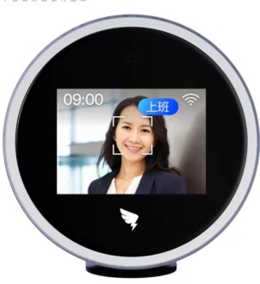
21 | 电视（康佳43） | 新品电视电视类型：全面屏，人工智能，教育电视，超薄，4K超清观看距离：3m-3.5m | 2 | 台
22 | 测距仪(杜可DKW） | 杜克手持激光测距仪望远镜 红外线距离测量仪DKW-S1500米 | 1 | 台 |  |  | 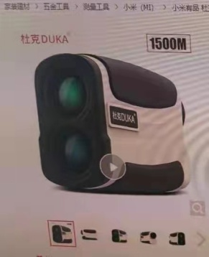
23 | 望远镜（尼康SX） | 尼康望远镜阅野SX高倍高清夜视SX-16*50 | 1 | 台
24 | 望远镜ACULON211 | 双筒望远镜ACULON A211 12*50 | 1 | 台 |  |  | 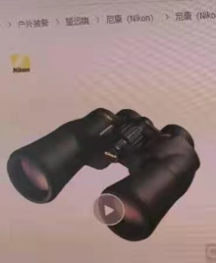
25 | 会议一体机 | 清华同方 | 1 | 台
26 | 手持云台加配置（DJION） | 大疆DJIOM 4磁吸手动云台 | 1 | 台 |  |  | 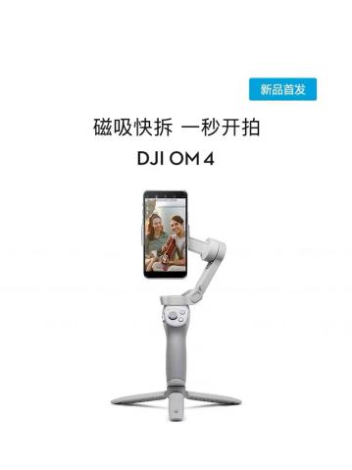
27 | 大疆运动相机（OSMO Action) | 大疆OSMO Action 运动相机 | 1 | 台 |  |  | 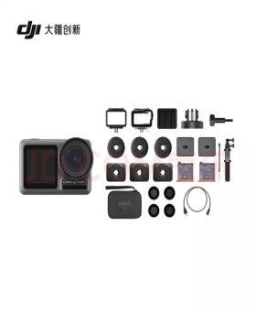
28 | 大疆运动相机(云相机） | 大疆运动云相机第2代 | 1 | 台 |  |  | 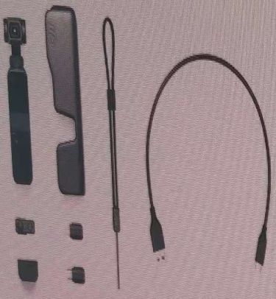
29 | DELL3991 | I5/10代/8G/120G固态/1T希捷/24寸显示器 | 5 | 台
30 | DELL3991（I3） | I3/10代/8G、120固态/1T硬盘/24寸显示器 | 30 | 台
合计金额 |  |  |  |  |  | 0

